構築手順
Javaサーブレット環境構築

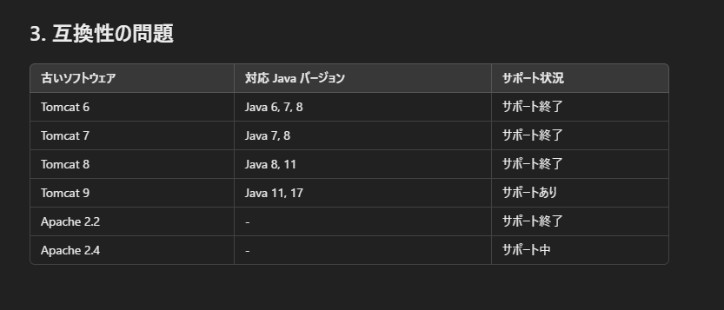
各種Ver
 | JDK |  |  | 7
 | Apache HTTP Server |  |  | 2.2.x
 | Apache tomcat |  |  | 6

DL先
 | JDK
 |  | https://jdk.java.net/java-se-ri/7
 |  |  | jdk_ri-7u75-b13-windows-i586-18_dec_2014.zip

 | Apache HTTP Server
 |  | https://archive.apache.org/dist/httpd/binaries/win32/
 |  |  | httpd-2.2.25-win32-x86-openssl-0.9.8y.msi

 | Apache tomcat
 |  | https://archive.apache.org/dist/tomcat/tomcat-6/
 |  |  | apache-tomcat-6.0.0.zip

 | md_jk
 |  | https://archive.apache.org/dist/tomcat/tomcat-connectors/jk/binaries/windows/
 |  |  | tomcat-connectors-1.2.40-windows-i386-httpd-2.2.x.zip

インストール
 | JDK
 |  |  | jdk_ri-7u75-b13-windows-i586-18_dec_2014.zip
 |  |  | を解凍して、フォルダを「jdk7」に変更

 |  |  | JAVA_HOME に C:\jdk7 を設定
 |  |  | Path に %JAVA_HOME%\bin を追加

 |  |  | java -version を実行し、インストール確認

 | Apache HTTP Server

 |  |  | httpd-2.2.25-win32-x86-openssl-0.9.8y.msi
 |  |  | を実行しインストール
 |  |  | インストール先はC:\
 |  |  | セキュリティ周りで管理者権限が必要

 |  |  | ServerNameやメアドは何がいい？

 |  |  | httpd -k start |  | 管理者権限で！
 |  |  | httpd -k stop
 |  |  | httpd -k restart

 |  |  | http://localhost/ |  | で It works!が表示される

 | Apache tomcat
 |  |  | <起動> |  |  |  | ＜自動起動設定＞
 |  |  | apache-tomcat-6.0.0.zip |  |  |  | 1.サービス登録
 |  |  | を解凍 |  |  |  | cmd | 管理者権限で
 |  |  | bin/startup.bat実行 |  |  |  | cd C:\apache-tomcat-6.0.0\bin
 |  |  |  |  |  |  | service.bat install
 |  |  | http://localhost:8080/ |  |  | でtomcatのページが表示される。 | ⇒Apache Tomcatというサービス名で登録される。

 |  |  |  |  |  |  | 2.自動起動設定
 |  |  |  |  |  |  | services.msc で「サービス」管理画面を開く
 |  |  |  |  |  |  | 「スタートアップの種類」を 自動 に変更し、「適用」→「OK」

 |  |  |  |  |  |  | 3.手動でのサービス起動コマンド
 |  |  |  |  |  |  | net start "Apache Tomcat"

設定
 | httpd.conf

 |  | 参考
 |  | https://weblabo.oscasierra.net/installing-apache22-windows-1/?utm_source=chatgpt.com

Servlet
 | classesフォルダ作成し、下記javaファイル作成。

 | 下記でもイケルバズ。
public class HelloServlet extends HttpServlet {
protected void doGet(HttpServletRequest request, HttpServletResponse response)
throws ServletException, IOException {
response.setContentType("text/html;charset=UTF-8");
PrintWriter out = response.getWriter();
out.println("<html><body>");
out.println("<h1>Hello from Java Servlet!</h1>");
out.println("<p>現在の時間: " + new Date() + "</p>");
out.println("</body></html>");
}
}

 | C:\apache-tomcat-6.0.0\webapps\testapp\WEB-INF\classes に移動
 | javac -cp "C:\apache-tomcat-6.0.0\lib\servlet-api.jar" HelloServlet.java

 | web.xml作成
<?xml version="1.0" encoding="UTF-8"?>
<web-app xmlns="http://java.sun.com/xml/ns/javaee"
xmlns:xsi="http://www.w3.org/2001/XMLSchema-instance"
xsi:schemaLocation="http://java.sun.com/xml/ns/javaee
http://java.sun.com/xml/ns/javaee/web-app_3_0.xsd"
version="3.0">
<!-- サーブレットの定義 -->
<servlet>
<servlet-name>HelloServlet</servlet-name>
<servlet-class>HelloServlet</servlet-class>
</servlet>
<!-- サーブレットマッピング -->
<servlet-mapping>
<servlet-name>HelloServlet</servlet-name>
<url-pattern>/hello</url-pattern>
</servlet-mapping>
</web-app>

 | http://localhost:8080/testapp/hello

Apache-tomcat連携
 | ＜Apache側＞
 | tomcat-connectors-1.2.40-windows-i386-httpd-2.2.x.zip
 | を解凍し、mod_jk.soをmodulesフォルダへ格納

 | httpd.conf編集
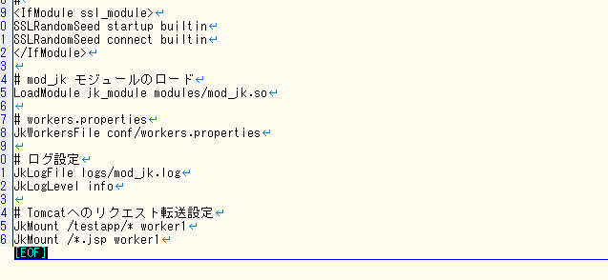

 | workers.properties編集
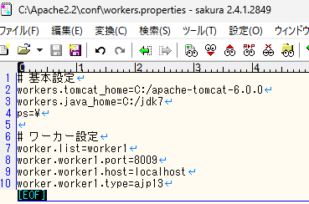

 | ＜tomcat側＞
 | conf/server.xml確認

 | workers.propertiesとあっていること。

 | http://localhost/testapp/hello |  |  |  | ⇒Apache経由でtomcat
 |  |  |  |  | Apache経由の利点：

oracleインストール
oracle11g

 | Oracle 11g (11g の代替として 11g Express Edition)
 |  | https://www.oracle.com/database/technologies/xe-prior-release-downloads.html

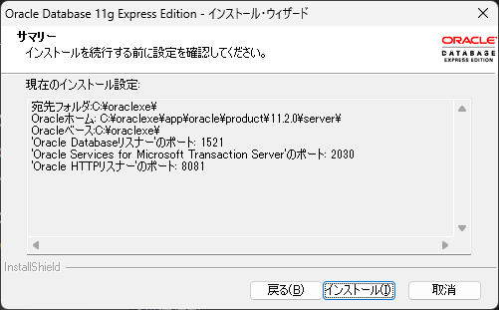

 | pass
 | admin

 | sqlplus system/パスワード@localhost:1521/XE
 | sqlplus system/admin@localhost:1521/XE |  |  | → | エラーが出る場合：
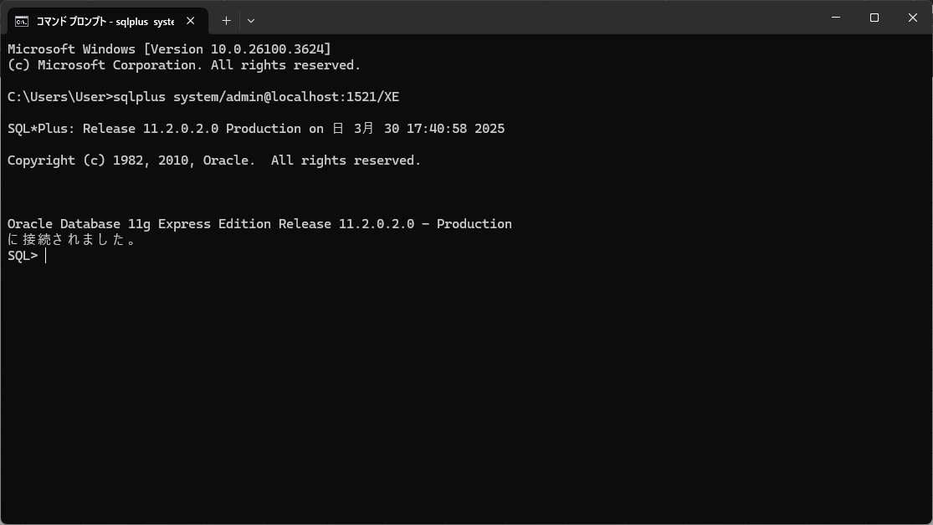
 |  |  |  |  | lsnrctl status を実行し、リスナーが動作しているか確認

 |  |  |  |  | lsnrctl start で手動起動

 | エラーが 一時的なファイルの作成ミス や レジストリの警告 なら無視しても OK ですが、重要なコンポーネントのエラー だと問題になることがあります。

 | 無視してよいエラー例

 | xxxxx\KEY_XE.reg をインスタンス化できませんでした。

 | Windows の互換性の警告

 | 一時ファイルのアクセス権限エラー（動作に問題がなければ無視可）

 | 無視しないほうがよいエラー例

 | OracleServiceXE が開始できませんでした。

 | リスナーが起動しませんでした。

 | SQL*Plus で接続できない。

 | jdbc6
 | https://mvnrepository.com/artifact/com.oracle.database.jdbc/ojdbc6

 | C:\apache-tomcat-6.0.0\webapps\testapp\WEB-INF\classes に移動
 | javac -cp "C:\apache-tomcat-6.0.0\lib\servlet-api.jar;C:\apache-tomcat-6.0.0\lib\ojdbc6-11.2.0.4.jar" DbTestServlet.java
 | javac -cp "C:\apache-tomcat-6.0.0\lib\servlet-api.jar" HelloServlet.java

 |  | import java.io.IOException; | import java.io.IOException;
 |  | import java.io.PrintWriter; | import java.io.PrintWriter;
 |  | import java.sql.Connection; | import java.sql.Connection;
 |  | import java.sql.DriverManager; | import java.sql.DriverManager;
 |  | import java.sql.ResultSet; | import java.sql.ResultSet;
 |  | import java.sql.Statement; | import java.sql.Statement;
 |  | import javax.servlet.ServletException; | import javax.servlet.ServletException;
 |  | import javax.servlet.http.HttpServlet; | import javax.servlet.http.HttpServlet;
 |  | import javax.servlet.http.HttpServletRequest; | import javax.servlet.http.HttpServletRequest;
 |  | import javax.servlet.http.HttpServletResponse; | import javax.servlet.http.HttpServletResponse;

 |  | public class DbTestServlet extends HttpServlet { | public class DbTestServlet extends HttpServlet {
 |  | protected void doGet(HttpServletRequest request, HttpServletResponse response) | private static final long serialVersionUID = 1L;
 |  | throws ServletException, IOException {
 |  | response.setContentType("text/html"); | protected void doGet(HttpServletRequest request, HttpServletResponse response) throws ServletException, IOException {
 |  | PrintWriter out = response.getWriter(); | response.setContentType("text/html;charset=UTF-8");
 |  |  | PrintWriter out = response.getWriter();
 |  | try {
 |  | Class.forName("oracle.jdbc.driver.OracleDriver"); | // ★★★ ここを編集 ★★★
 |  | Connection conn = DriverManager.getConnection( | String url = "jdbc:oracle:thin:@localhost:1521:XE"; // DB接続URL
 |  | "jdbc:oracle:thin:@localhost:1521:XE", "system", "password"); | String user = "system"; // DBユーザー名
 |  | Statement stmt = conn.createStatement(); | String password = "password"; // DBパスワード
 |  | ResultSet rs = stmt.executeQuery("SELECT sysdate FROM dual");
 |  |  | try {
 |  | out.println("<h1>Database Time:</h1>"); | Class.forName("oracle.jdbc.driver.OracleDriver"); // JDBCドライバのロード
 |  | while (rs.next()) { | Connection conn = DriverManager.getConnection(url, user, password);
 |  | out.println("<p>" + rs.getString(1) + "</p>"); | Statement stmt = conn.createStatement();
 |  | } | ResultSet rs = stmt.executeQuery("SELECT 'Hello, Oracle!' FROM dual");

 |  | conn.close(); | while (rs.next()) {
 |  | } catch (Exception e) { | out.println("<h1>" + rs.getString(1) + "</h1>");
 |  | e.printStackTrace(); | }
 |  | out.println("<p>Error: " + e.getMessage() + "</p>");
 |  | } | rs.close();
 |  | } | stmt.close();
 |  | } | conn.close();
 |  |  | } catch (Exception e) {
 |  |  | out.println("<h1>Database Connection Error</h1>");
 |  |  | out.println("<p>" + e.getMessage() + "</p>");
 |  |  | } finally {
 |  |  | out.close();
 |  |  | }
 |  |  | }
 |  |  | }

 | oracleのWebUIのポート番号変更

 |  | apexのsqlファイルを実行して変更する。
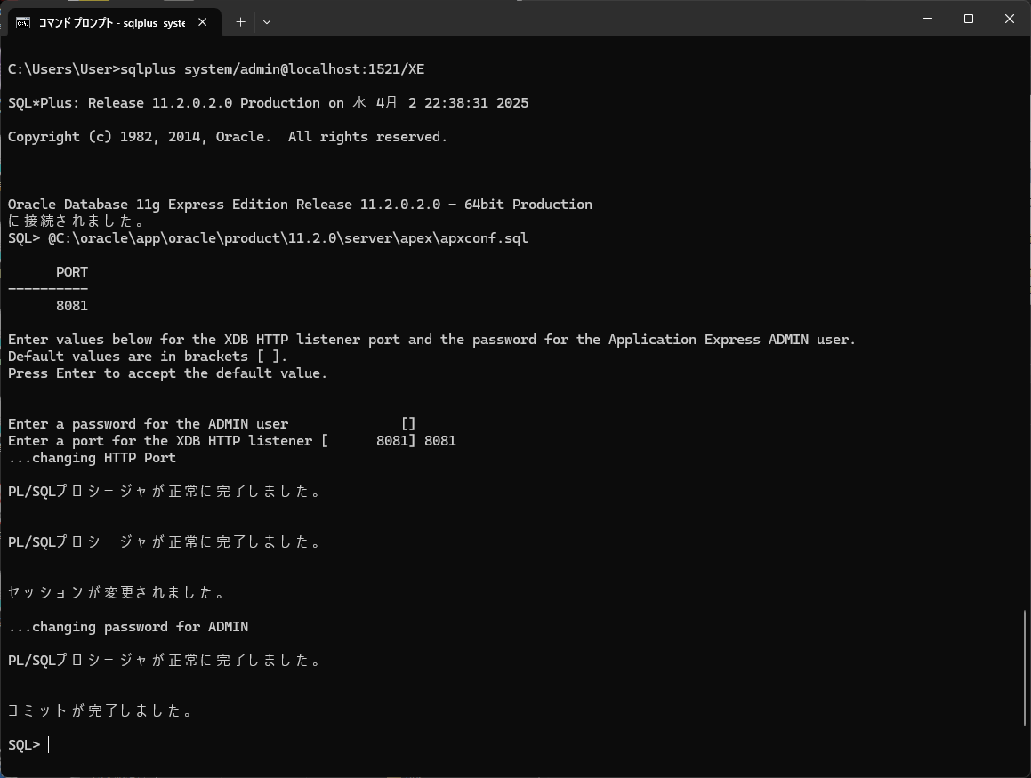

 |  |  |  |  |  | ⇒sql発行。デフォのインストールフォルダは「oraclexe」

 |  |  |  |  |  | ⇒管理者ユーザ名（system）のパスワード変更も対象となる模様。
 |  |  |  |  |  | ⇒競合しないポート番号を指定

 |  | ２つのサービス再起動
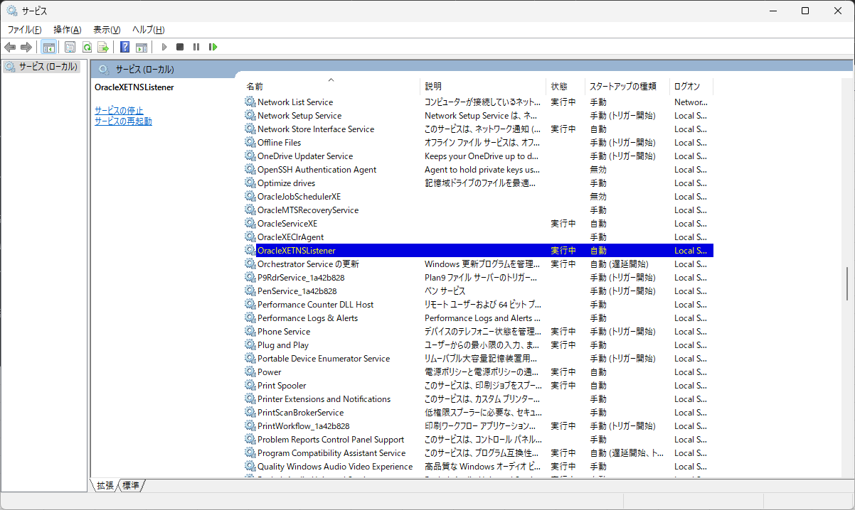

 | Oracle SQL Developer ダウンロード
 |  | https://www.oracle.com/technetwork/jp/developer-tools/sql-developer/downloads/index.html

tomcat連携_標準mod
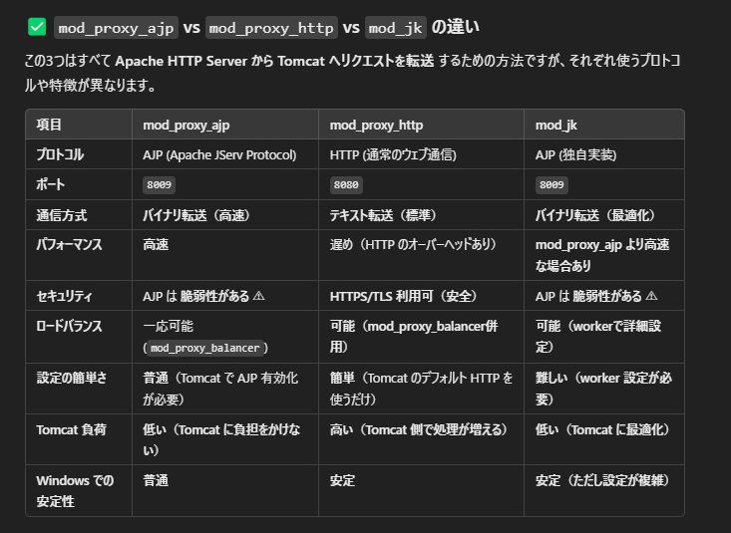
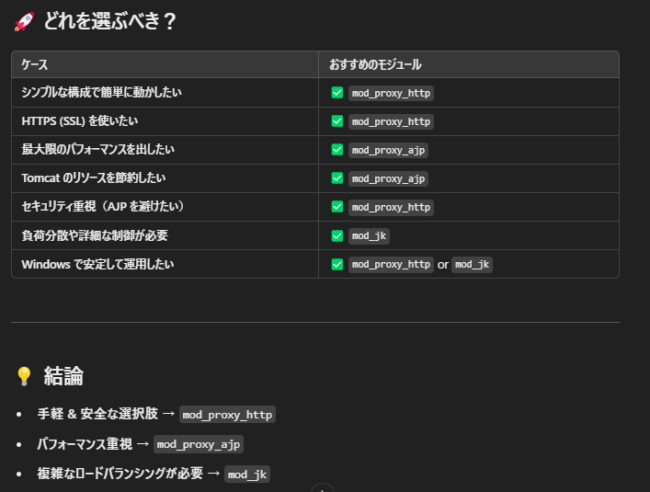
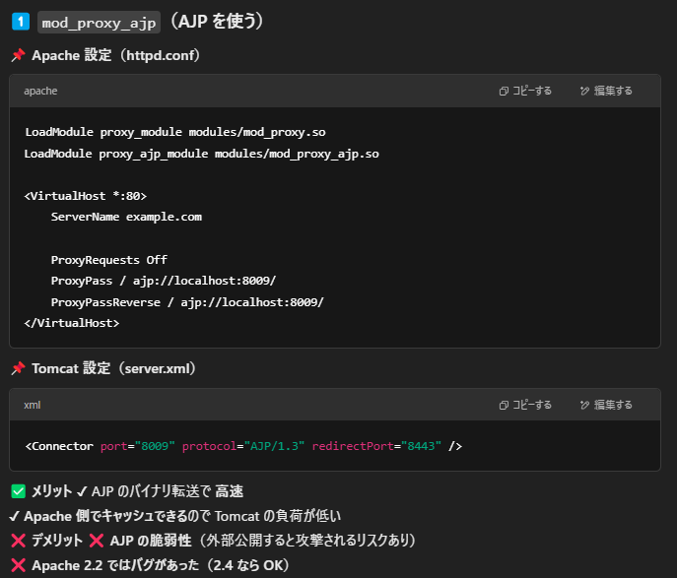
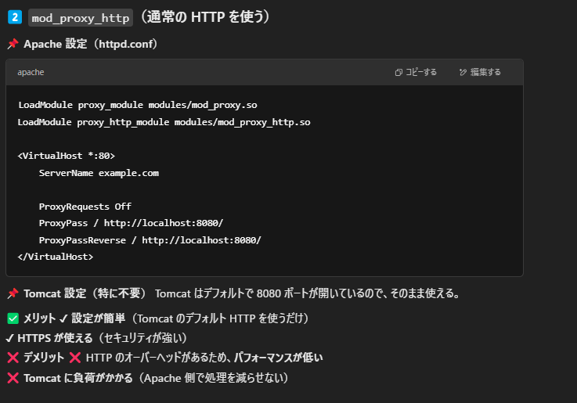
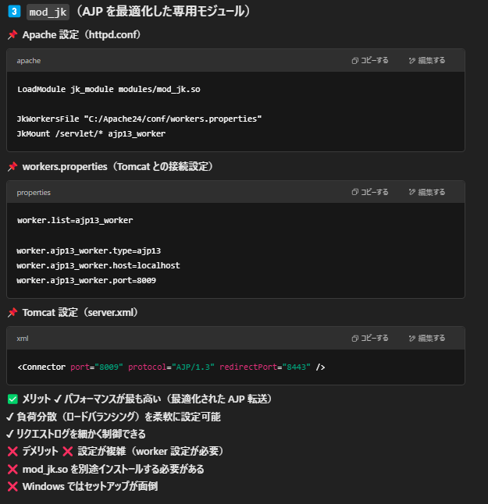
Apache-Tomcat連携モジュール

jspアプリ
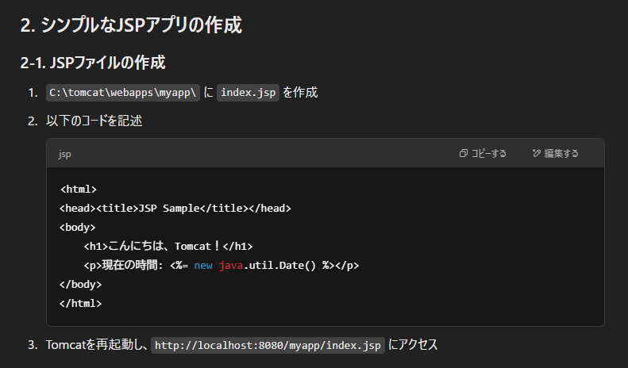
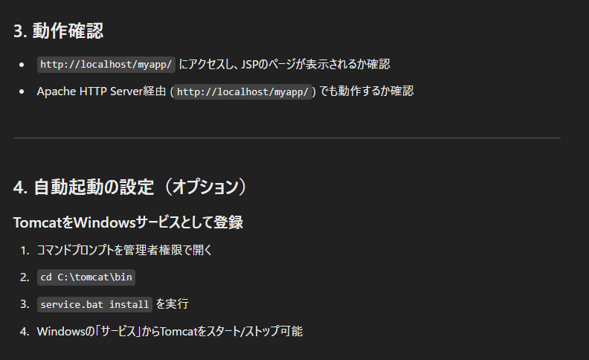
jspアプリ

